général
 |  |  |  |  |  | Auteures de la fiche : Giulia Sasso et Estelle Ardanouy
Objectif général : amélioration de l'orthographe par un travail ciblé sur la morphologie dérivationnelle |  |  |  |  |  |  |  |  |  |  |  | Diagnostic : trouble spécifique des apprentissage en expression écrite (DSM-5)
Objectif spécifique : | entraînement de la morphologie dérivationnelle |  |  |  |  |  |  |  |  |  |  | Age : 10 ans
Mots clés : orthographe, morphologie, dérivationnelle, entraînement |  |  |  |  |  |  |  |  |  |  |  | Niv scolaire/formation : 6PH-CM1
 | Items | Type | Nb lettres | Nb syllabes | Nb graphèmes | Fréquence | Fréq.bigraphes | Pré-test : score affixe | Post-test : score affixe | Pré-test : score ortho | Post-test : score ortho | Transcription productions-prétest | Transcription productions-posttest | Fréquence séance ttt : |  | 1x/semaine |  |  |  | Littérature de référence :
Liste A travaillée | extraire | préfixe | 8 | 2 | 7 | 3.18 | 15012.9 | 1 | 1 | 0 | 1 | extrere | extraire | Fréquence maison : |  | 5-6 x/ semaine |  |  |  | 1. Goodwin AP, Ahn S. A meta-analysis of morphological interventions: effects on literacy achievement of children with literacy difficulties. Ann Dyslexia. 2010 Dec;60(2):183-208. doi: 10.1007/s11881-010-0041-x. Epub 2010 Aug 27. PMID: 20799003. 2. Katharina Galuschka, Ruth Görgen, Julia Kalmar, Stefan Haberstroh, Xenia Schmalz & Gerd Schulte-Körne (2020) Effectiveness of spelling interventions for learners with dyslexia: A meta-analysis and systematic review, Educational Psychologist, 55:1, 1-20, DOI: 10.1080/00461520.2019.1659794 3. Ardanouy E, Zesiger P, Delage H. Derivational Morphology Training in French-Speaking, 9- to 14- Year-Old Children and Adolescents With Developmental Dyslexia: Does it Improve Morphological Awaraness, Reading and Spelling Outcome Measures? J Learn Disabil. 2024 Feb 7:222194231223526. doi: 10.1177/00222194231223526. Epub ahead of print. PMID: 38321972.
 | empoisonner | préfixe | 11 | 4 | 7 | 0.58 | 10079.9 | 0 | 0 | 0 | 0 | enpoisoner | enpoisoné | Modalité de passation des pré- et post-tests : |  | Complétion de phrases (listes A et B) et dictée de mots (liste C)
 | désordre | préfixe | 8 | 3 | 8 | 69.66 | 8024.4 | 0 | 1 | 0 | 1 | desordre | désordre
 | irrespirable | préfixe | 12 | 5 | 11 | 0.48 | 7521.2 | 0 | 1 | 0 | 1 | irespirable | irrespirable | Matériel utilisé pour l'évaluation (source) : |  | cf onglet matériel
 | mésentente | préfixe | 10 | 3 | 8 | 0.02 | 15380.5 | 0 | 1 | 0 | 1 | mesotente | mésentente
 | brossage | suffixe | 8 | 2 | 7 | 0.48 | 6480.6 | 1 | 1 | 0 | 0 | brosage | brosage | Matériel utilisé pour le traitement (source) : |  | cf onglet matériel
 | brunâtre | suffixe | 8 | 3 | 8 | 0.46 | 6648.1 | 0 | 0 | 0 | 0 | beunatre | brunatre
 | lionceau | suffixe | 8 | 2 | 5 | 3.68 | 7583.6 | 0 | 1 | 0 | 0 | lionco | lionseau
 | artifice | suffixe | 8 | 3 | 8 | 11.59 | 5238.7 | 0 | 0 | 0 | 0 | artifise | artifise | Question PICO:
 | aviateur | suffixe | 8 | 3 | 7 | 7.85 | 10511.8 | 0 | 1 | 0 | 1 | aviateure | aviateur | P: | Pour un enfant en 6PH/CM1, présentant un trouble spécifique des apprentissages en lecture et en écriture
 | couturier | suffixe | 9 | 3 | 7 | 1.48 | 17277.8 | 1 | 1 | 1 | 1 | couturier | couturier | I: | une thérapie portant sur la morphologie dérivationnelle à raison de 6 séances accompagnée de travail à domicile
 | historique | suffixe | 10 | 3 | 9 | 6.04 | 8228.9 | 0 | 1 | 0 | 0 | istorisce | histeaurique
 | clochette | suffixe | 9 | 2 | 7 | 2.09 | 7119.1 | 1 | 1 | 1 | 1 | clochette | clochette | C: | comparativement à l'absence de thérapie
 | douteux | suffixe | 7 | 2 | 5 | 1.46 | 17325.2 | 1 | 1 | 0 | 1 | duteux | douteux | O: | a-t-elle un effet sur l'orthographe de mots contenant des affixes ou sur l'orthographe générale des mots?
 | admirable | suffixe | 9 | 4 | 9 | 5.86 | 7132.9 | 1 | 1 | 1 | 1 | admirable | admirable
 | destruction | suffixe | 11 | 3 | 10 | 3.19 | 11792.6 | 0 | 1 | 0 | 0 | destruscsion | déstuction
 | Total |  | 9 | 2.9375 | 7.6875 | 7.38125 | 10084.8875 | 6 | 13 | 3 | 9 |  |  | Résultats:
 | test Mann-Whitney A-B |  | 0.45 | 0.9 | 0.69 | 0.7 | 0.81 | Différence significative, McNemar p=0,0156 |  | Différence significative, McNemar p=0,03 |  |  |  | Pré-test | Scores affixes | Scores ortho |  | Post-test | Score affixe | Score ortho
 |  |  |  |  |  |  |  |  |  |  |  |  |  | Item/liste A | 6 | 3 |  | Item/liste A | 13 | 9
Liste B - non travaillée appariée | exclamer | préfixe | 8 | 3 | 7 | 1.10 | 6454.2 | 1 | 1 | 0 | 1 | exlamer | exclamer | Item/liste B | 5 | 0 |  | Item/liste B | 12 | 2
 | emprisonner | préfixe | 11 | 4 | 8 | 1.29 | 9530.3 | 0 | 1 | 0 | 0 | enprisonner | emprisoner | Item/liste C |  | 0 |  | Item/liste C |  | 0
 | désaccord | préfixe | 9 | 3 | 8 | 0.59 | 4260.7 | 0 | 1 | 0 | 0 | desacore | désacor
 | irréel | préfixe | 6 | 3 | 5 | 0.10 | 2418.7 | 0 | 0 | 0 | 0 | ireelle | irelle
 | mésaventure | préfixe | 11 | 4 | 10 | 3.38 | 11401.6 | 0 | 1 | 0 | 0 | mesaventure | mésaventur | Graphiques de résultats : |  |  | Prétest | Posttest
 | chauffage | suffixe | 9 | 2 | 6 | 12.21 | 5238.9 | 0 | 1 | 0 | 0 | chofare | cheaufage |  |  | Liste A | 6 | 13
 | blanchâtre | suffixe | 10 | 3 | 8 | 0.22 | 11003.5 | 0 | 0 | 0 | 0 | blenchatre | blanchatre | 1. Scores affixes |  | Liste B | 5 | 12
Scores affixes
Scores affixes
 | #REF! | #REF!
0 | 0 | 0
0 | 0 | 0
 | bénéfice | suffixe | 8 | 3 | 8 | 0.21 | 1855.9 | 0 | 0 | 0 | 0 | benefise | bénéfise
 | cordonnier | suffixe | 10 | 3 | 8 | 7.70 | 11580.5 | 1 | 1 | 0 | 0 | cordonier | cordonier
 | honteux | suffixe | 7 | 2 | 5 | 9.73 | 14607.6 | 1 | 1 | 0 | 0 | onteux | onteux
 | souriceau | suffixe | 9 | 3 | 6 | 2.20 | 13252.3 | 0 | 0 | 0 | 0 | souriseu | souriseau
 | planchette | suffixe | 10 | 2 | 7 | 2.06 | 11680.1 | 1 | 1 | 0 | 0 | plenchette | plenchette
 | parfumeur | suffixe | 9 | 3 | 8 | 0.21 | 10804.5 | 0 | 1 | 0 | 1 | parfumeurx | parfumeur
 | semblable | suffixe | 9 | 3 | 8 | 10.92 | 8302 | 1 | 1 | 0 | 0 | senblable | senblable
 | métallique | suffixe | 10 | 3 | 8 | 13.76 | 7292.8 | 0 | 1 | 0 | 0 | metalice | metalique
 | arrestation | suffixe | 11 | 4 | 9 | 0.94 | 8823.3 | 0 | 1 | 0 | 0 | arestasion | arestastion
 | Total |  | 9.1875 | 3 | 7.4375 | 4.16375 | 8656.68125 | 5 | 12 | 0 | 2
 |  |  |  |  |  |  |  | Différence significative, McNemar p=0,01 |  | Différence non-significative, McNemar p= 0,5

Liste contrôle C | cobaye |  | 6 | 2 | 5 | 0.6 | 3699.3 |  | 0 |  | 0 | cobaille | ceaubaille
 | saoul |  | 5 | 1 | 4 | 0.2 | 13796 |  | 0 |  | 0 | sous | sou
 | igloo |  | 5 | 2 | 4 | 6.40 | 1255.2 |  | 0 |  | 0 | higlou | higlou | 2. Scores ortho |  | Prétest | Posttest
 | coing |  | 5 | 1 | 3 | 0.02 | 11750.1 |  | 0 |  | 0 | cois | coie |  | Liste A | 3 | 9
 | second |  | 6 | 2 | 5 | 24.62 | 10221.6 |  | 0 |  | 0 | segons | segon |  | Liste B | 0 | 2
Scores ortho
Scores ortho
 | #REF! | #REF!
0 | 0 | 0
0 | 0 | 0
 | tabac |  | 5 | 2 | 5 | 10.02 | 1638.1 |  | 0 |  | 0 | taba | taba
 | soixante |  | 8 | 2 | 6 | 10.70 | 14135.3 |  | 0 |  | 0 | soisente | soisente
 | cerf |  | 4 | 1 | 4 | 12.43 | 8191.3 |  | 0 |  | 0 | sere | ser
 | choeur |  | 6 | 1 | 3 | 10.42 | 10984 |  | 0 |  | 0 | ceure | cœur
 | baptême |  | 7 | 2 | 7 | 6.87 | 2668.1 |  | 0 |  | 0 | bateme | batemme
 | dessous |  | 7 | 2 | 5 | 17.66 | 21939.3 |  | 0 |  | 0 | deux sous | desou
 | nerf |  | 4 | 1 | 4 | 0.01 | 7520.2 |  | 0 |  | 0 | nerre | nère
 | ressort |  | 7 | 2 | 6 | 6.47 | 7669.4 |  | 0 |  | 0 | reseure | rossor
 | poêle |  | 5 | 1 | 4 | 27.44 | 8324.3 |  | 0 |  | 0 | poile | poile
 | toux |  | 4 | 1 | 3 | 4.55 | 22390.9 |  | 0 |  | 0 | tous | tous
 | paon |  | 4 | 1 | 2 | 4.71 | 11818.2 |  | 0 |  | 0 | pent | pent
 | Total |  | 5.5 | 1.5 | 4.375 | 8.945 | 9875.08125 |  | 0 |  | 0
 | Mann-Withney A-C |  | 2.35 | 1.3 | 8.14 | 0.14 | 0.76 |  | Pas de différence

 |  |  |  |  |  |  |  |  |  |  |  |  |  | Adaptations nécessaires / remarques :

matériel
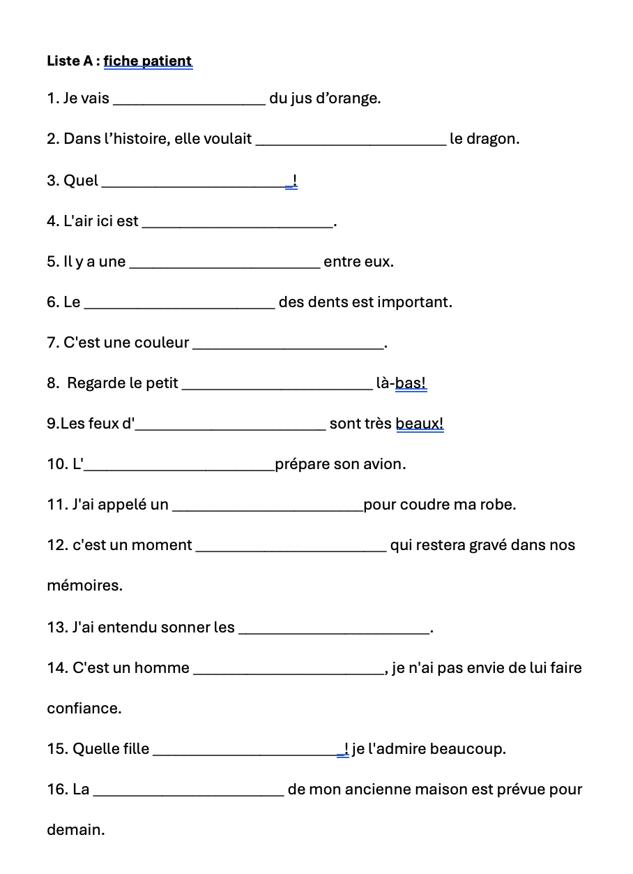
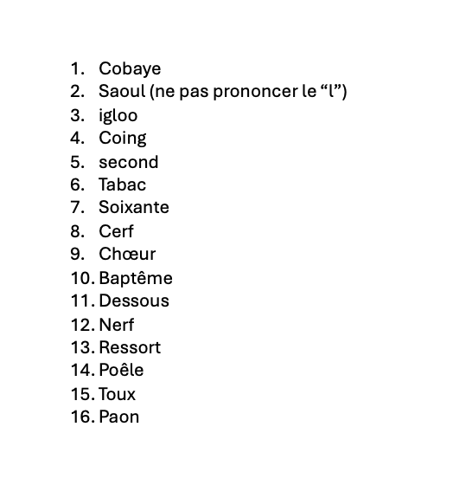
Pré/posttest
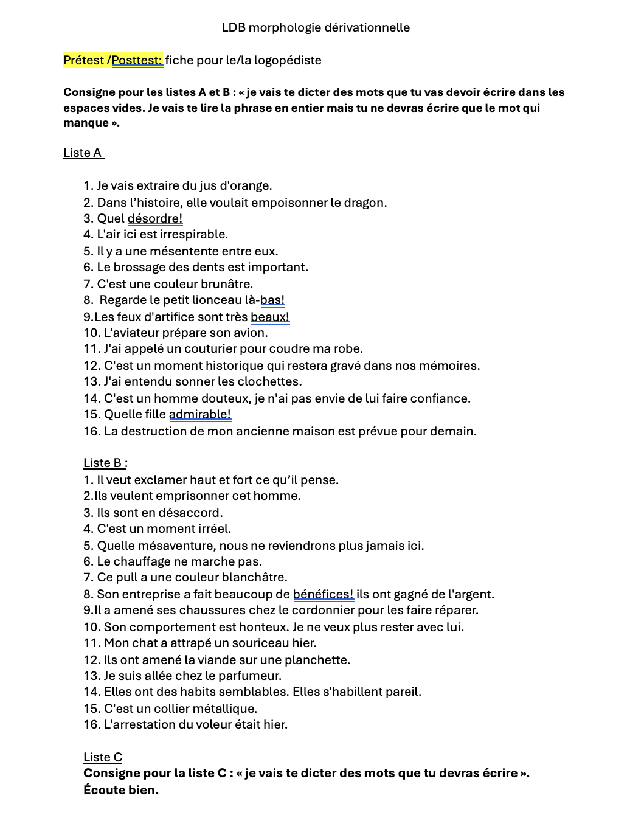
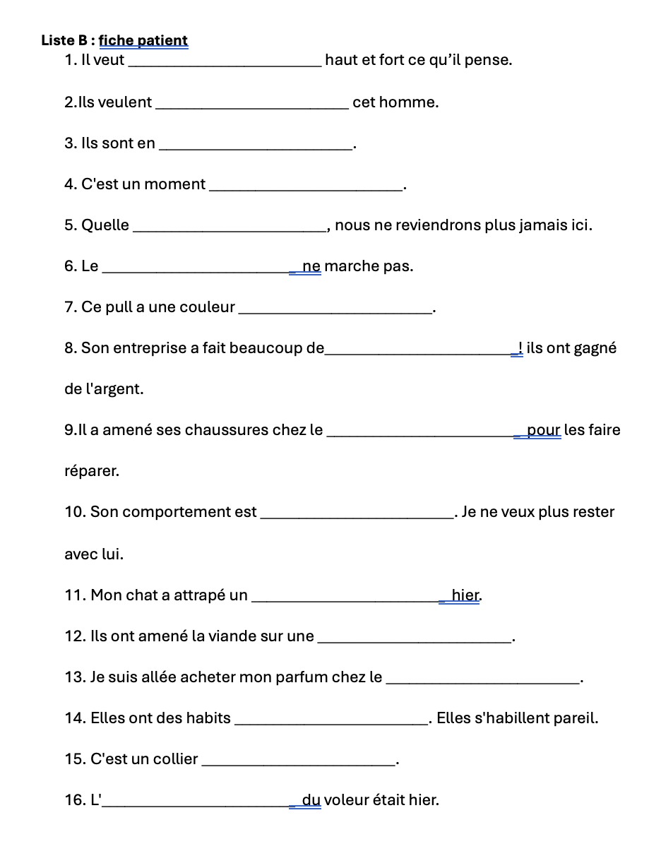
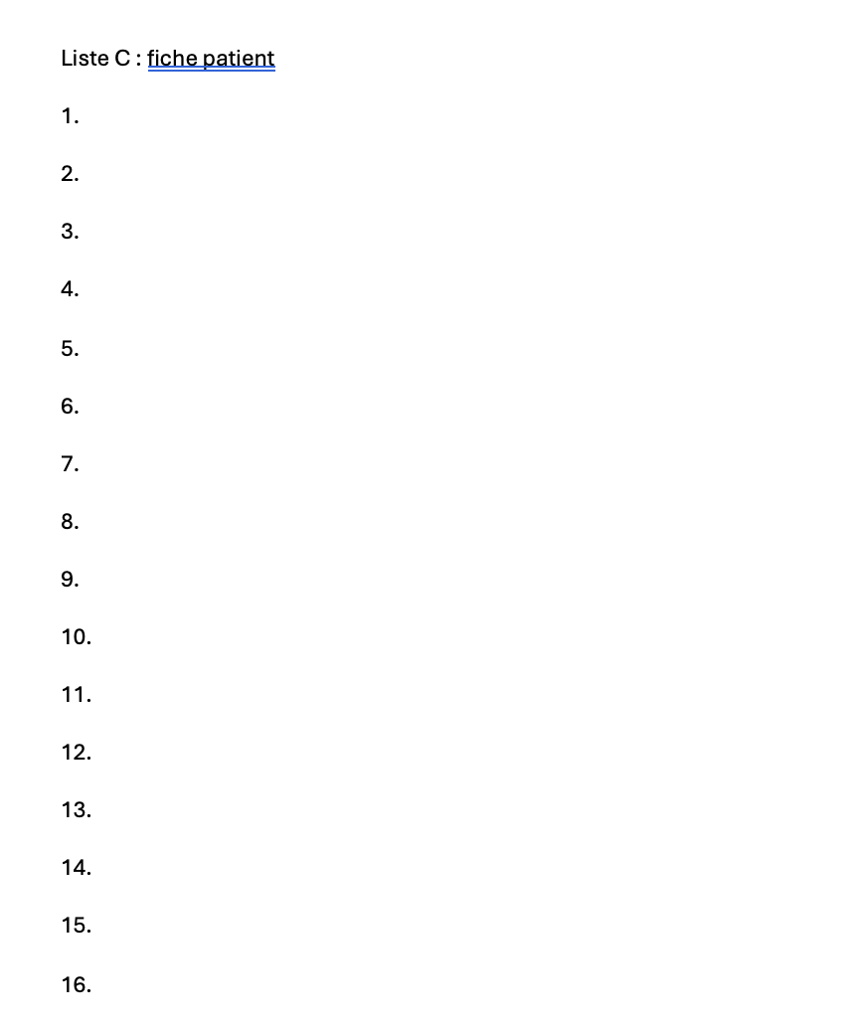

Exemple fiche sur la base des mots tirée du fichier pdf d'Ardanouy et al., 2024

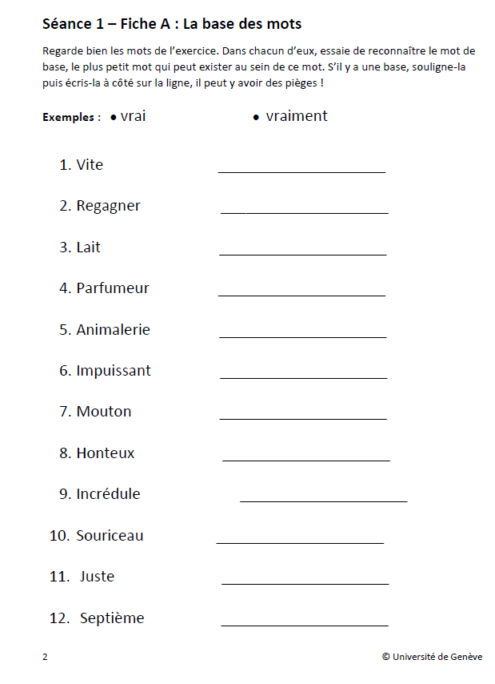

 | Exemple items du matériel "morpho sans erreurs"
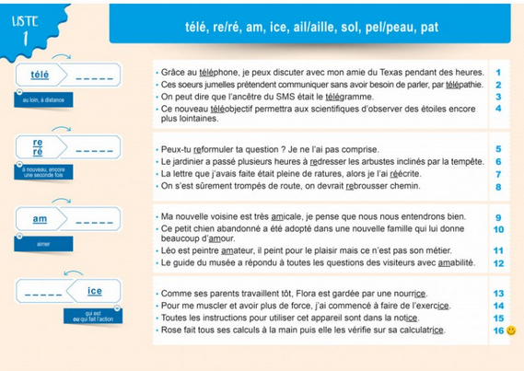

 | Exemple de l'activité de transcription écrite sur langageécrit.com

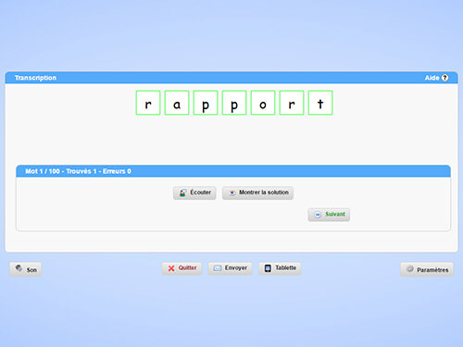

Support visuel- doc Word (à plastifier):

